상품제안서
신퓨전 하이파워 줌랜턴-CREE R2 LED | 상품코드: F04801

 |  |  |  |  |  |  | 02-412-0044 | www.easy1.co.kr
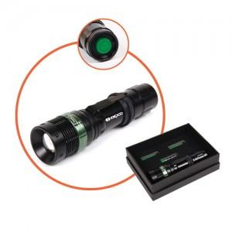 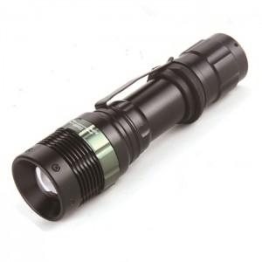

【상세/제작정보】 | CREE R2 LED를 사용하여 건전지랜턴 중 최대의 밝기

【인쇄/포장옵션】 | 레이저 / 포장지포장

【공급단가】 | 수량 | 100~ | 300~ | 500~ | 1,000~ | 3,000~
*VAT별도 | 단가 | 10,500원 | 10,120원 | 9,750원 | 9,370원 | 9,000원

【상품 URL】 | http://www.easy1.co.kr/src/goods_detail.php?gdno=4801

